Лист1
Пример 4.6. из УЧЕБНИКА ДЛЯ ВУЗОВ "ЭНЕРГОСБЕРЕЖЕНИЕ В ТЕПЛОЭНЕРГЕТИКЕ И ТЕПЛОТЕХНОЛОГИЯХ"

Требуется составить тепловой баланс помещения цеха производственного здания для летнего периода и вычислить мощность теплопоступлений от технологического оборудования цеха

Расход воздуха в системах общеобменной вентиляции,м^3/ч |  |  |  |  |  | Lп | 125000

Расход воздуха в системах вытяжной вентиляции,м^3/ч |  |  |  |  |  | Lу | 100000

Расход воздуха, удаляемого системой вытяжной технологической вентиляции,м^3/ч |  |  |  |  |  | LМ | 25000

Температура входа, °С |  |  |  |  |  | tвх | 12
Температура выхода, °С |  |  |  |  |  | tвых | 7
Расход охлажденной воды,кг/с |  |  |  |  |  | GВ | 7
Площадь стен,м^2 |  |  |  |  |  | Fст | 550
Площадь окон стены, обращенной на запад,м^2 |  |  |  |  |  | Fок | 120

Площадь крыши здания цеха,м^2 |  |  |  |  |  | Fкр | 3500
Площадь остекления крыши (зенитные фонари),м^2 |  |  |  |  |  | Fв | 350

tп | 21
tв | 25
tМ | 38
ρв | 1.2
φ | 0.282
Pатм | 100000

Зависимость давления насыщенного водяного пара рs, МПа, над поверхностью жидкости от температуры t, °C

ps=exp(9,77-4054/(236+tп)) |  |  | 2468.0693685

Зависимость влагосодержания d, кг/кг, от атмосферного давления ратм, давления насыщенного водяного пара рs при температуре воздуха t и его относительной влажности ϕ

dп=0,622*(ps*φ)/(pатм-(ps*φ)) |  |  | 0.0043594338614

Зависимость энтальпии влажного воздуха от его влагосодержания, кг/кг, и температуры будет иметь вид

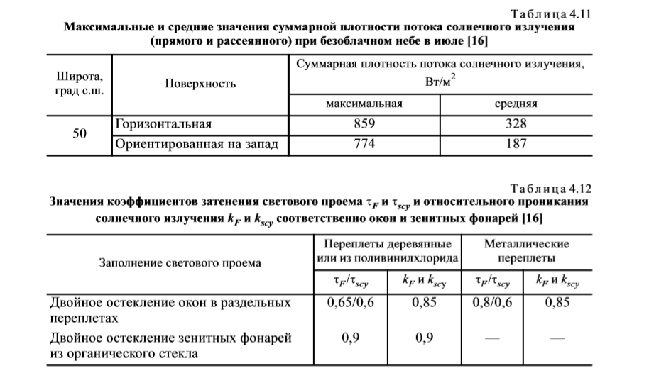
cв | 1.005
r0 | 2500
cп | 1.807

Рассчитаем энтальпию приточного воздуха

hп=св*tп+dп*(r0+сп*tп) |  |  |  |  | 32169.01209

Определим энтальпию воздуха, удаляемого из цеха системой общеобменной вытяжной вентиляции

ty | 25

ps=exp(9,77-4054/(236+ty)) |  |  | 3143.0329117

φ | 0.324

dy=(0,622*ps*φ/(pатм-(ps*φ)) |  |  | 0.0063992577379

hy=св*ty+dy*(r0+сп*ty) |  |  |  | 41412.230813

Найдем энтальпию воздуха, удаляемого из цеха системой местной технологической вытяжной вентиляции

tM | 38
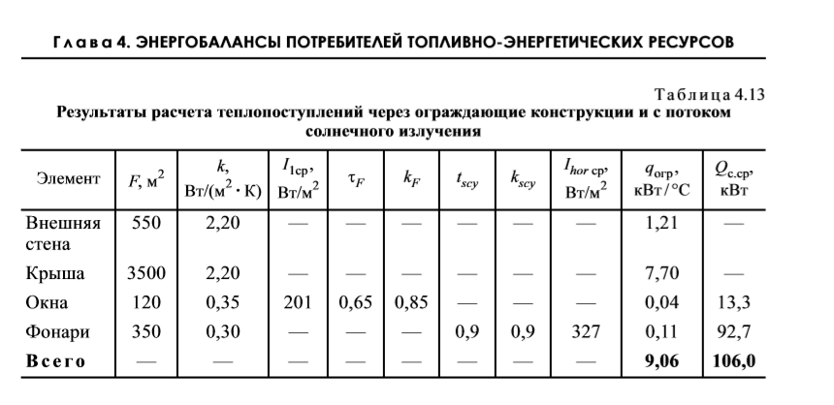
ps=exp(9,77-4054/(236+tM)) |  |  |  | 6567.5104978

φ | 0.215

dM=(0,622*ps*φ/(pатм-(ps*φ)) |  |  | 0.0089085214259

hM=св*tM+dM*(r0+сп*tM) |  |  |  | 61073.016097

Вычислим тепловую мощность охлаждающего оборудования

cB | 4200
Qφ=GВ*сВ*(tвх-tвых) |  |  | 147000

Теплопоступления через оконные проемы для четырех фасадов здания, кВт, определим по формуле

τF | 0.65
kF | 0.85
F1 | 120
I1 | 187
τscy | 0.9
kscy | 0.9
Fscy | 350
Ihor | 328

Qc=(τF*kF*F1*I1+τscy*kscy*Fscy*Ihor)*10^-3 |  |  |  |  | 105386.1

kвс | 2.2
kк | 2.2
tн | 20
tв | 22.8
Fвс | 550
Fк | 3500
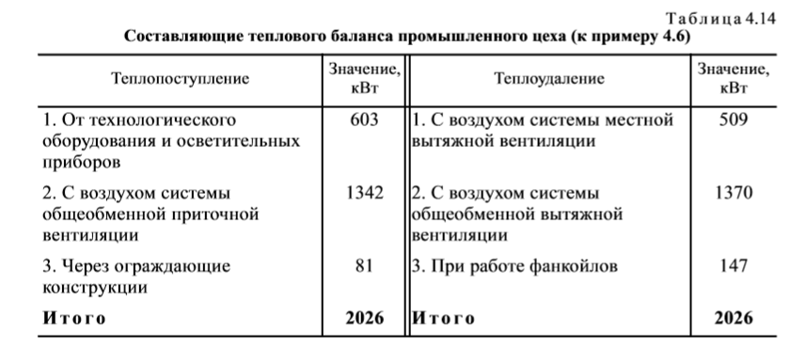
kо | 0.35
kф | 0.3
Fо | 120
Fф | 350

Qогр=((kвс*Fвс)+(kk*Fk)+(ko*Fo)+kф*Fф)*(tB-tн)*10^-3 |  |  |  |  |  | 25359.6

Qc-Qогр | 80026.5

Qоб=Qφ+(Ly*ρB*hy)/3600-(Lп*ρB*hп)/3600 |  |  |  | 187032.19001

Qсопв - С воздухом системы общеобменной приточной вентиляции

Qсопв=(Lп*ρB*hп)/3600 |  |  | 1340375.5038

Qcмвв- С воздухом системы местной вытяжной вентиляции

Qcмвв=(LM*ρM*hM)/3600 |  |  | 508941.80081

Qcовв-С воздухом системы общеобменной вытяжной вентиляции

Qcовв=(Ly*ρB*hy)/3600 |  |  | 1380407.6938

Qосв=(LM*ρM*hM)/3600-(Qc-Qогр) |  |  |  | 428915.30081

Qоб+Qосв |  | 615947.49082 | кВт

Qоб+Qосв+Qсопв+(Qc-Qогр) |  |  |  |  | 2036349.4946 | кВт | Теплопоступление

Qcмвв+Qcовв+Qφ |  |  |  |  | 2036349.4946 | кВт | Теплоудаление

